Summary
[26년 8월] SNRC 활동 보고

활동 인원 |  | 활동 인원 보고 |  |  |  |  |  |  |  |  |  |  | 영수증 첨부 |  |  |  |  |  | 경비 첨부
이달의 활동 수 | 참석 인원 | 출석 명단 |  |  |  |  |  |  |  |  |  |  | 활동결과 |  |  |  |  |  | 활동결과
3건 | 10명 | 번호 | 이름 | Knox ID | 1차 (08-01) | 2차 (08-20) | 3차 (08-20) | 합 | 활동비 | 비고 | 활동비 합 | 60,000원 | 2차 (2026-08-20) 8월 활동 실험 |  |  |  | 행사 경비 신청 금액 합 | 150,000원 | 2차 (2026-08-20) 8월 활동 실험 |  |  |  | 행사 경비 지출 금액 합 | 500,250,000원
 |  | 1 | 관리자 | admin |  | ○ | ○ | 2 | 10,000원
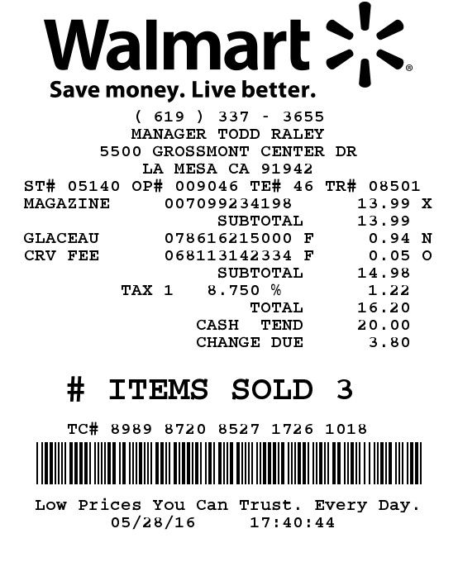
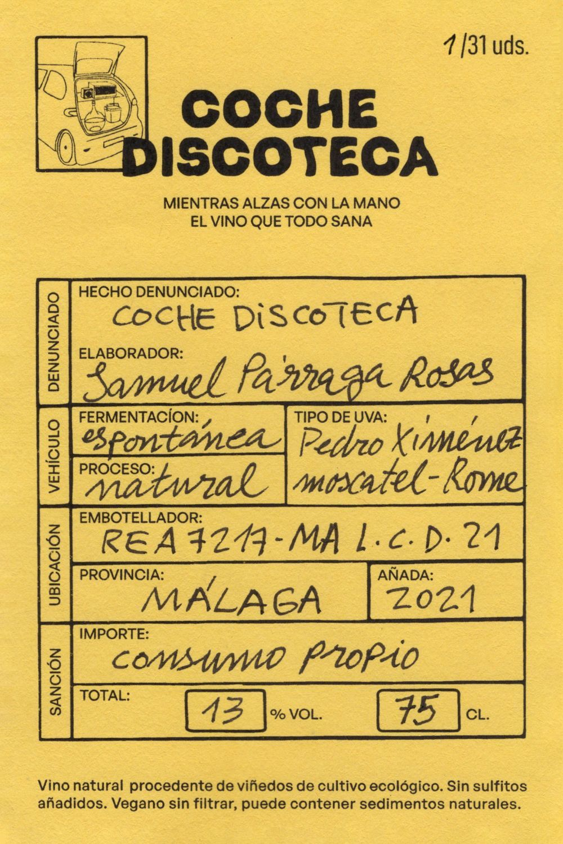
활동 사진 |  | 2 | 강하은 | kang.haeun | ○ |  |  | 1 | 5,000원
2차 (2026-08-20) 8월 활동 실험 |  | 3 | 권도현 | kwon.dohyun |  |  |  | 0 | 0원
 |  | 4 | 김나윤 | kim.nayoon |  | ○ |  | 1 | 5,000원
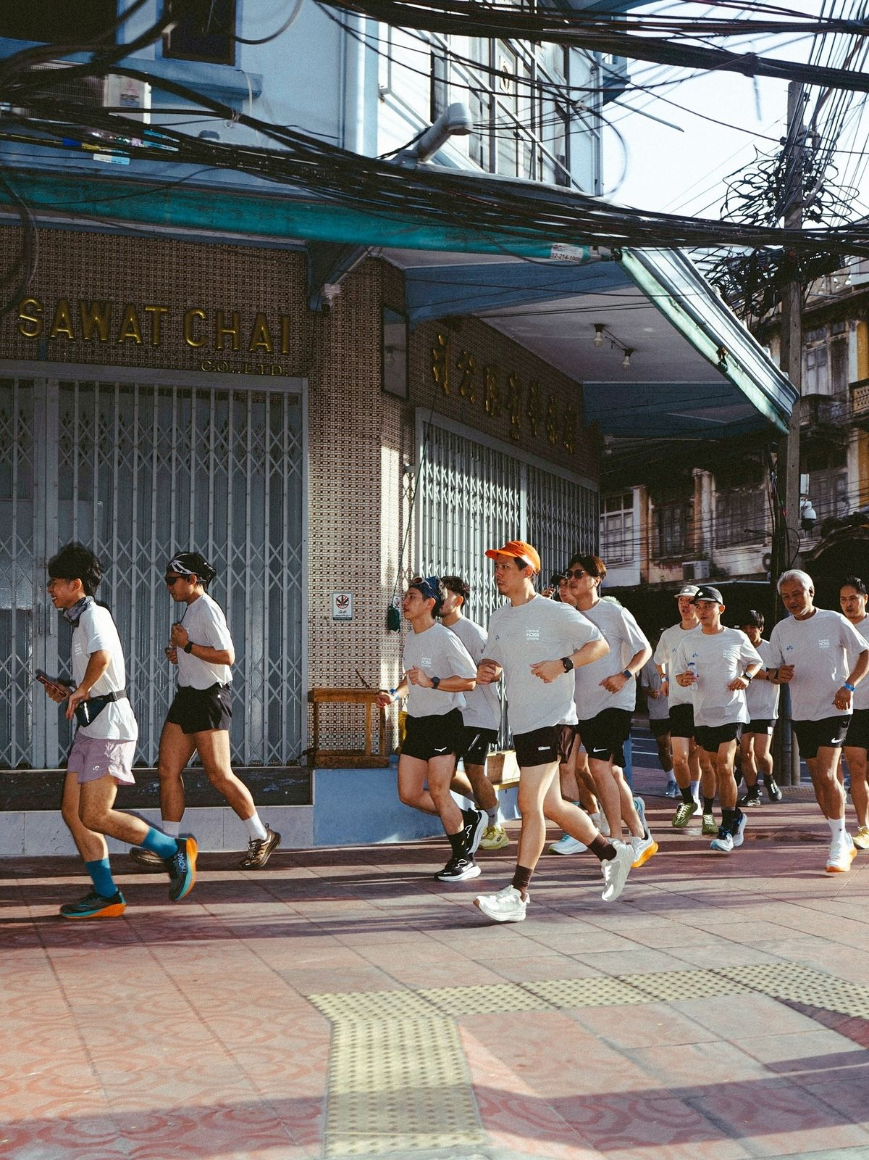
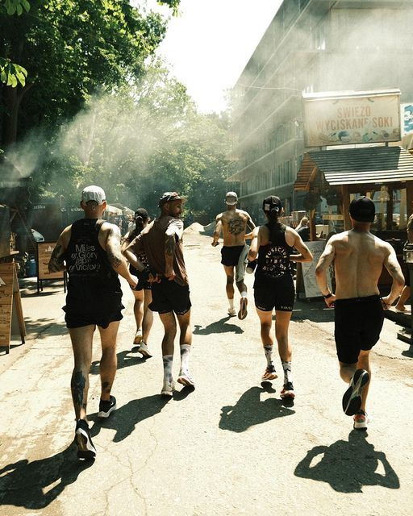
 |  | 5 | 김민준 | kim.minjun |  |  |  | 0 | 0원
 |  | 6 | 남지우 | nam.jiwoo |  |  |  | 0 | 0원
 |  | 7 | 문지훈 | moon.jihoon |  |  |  | 0 | 0원
 |  | 8 | 박세은 | park.seeun |  | ○ | ○ | 2 | 10,000원 |  |  |  | 3차 (2026-08-20) 여름 휴가철 번개 모임 |  |  |  |  |  | 3차 (2026-08-20) 여름 휴가철 번개 모임
 |  | 9 | 배지호 | bae.jiho |  |  | ○ | 1 | 5,000원
 |  | 10 | 백하린 | baek.harin |  | ○ |  | 1 | 5,000원
3차 (2026-08-20) 여름 휴가철 번개 모임 |  | 11 | 서준혁 | seo.junhyuk |  | ○ |  | 1 | 5,000원
 |  | 12 | 손재영 | son.jaeyoung |  |  |  | 0 | 0원
 |  | 13 | 신유나 | shin.yuna |  |  |  | 0 | 0원
 |  | 14 | 오수현 | oh.suhyun |  |  | ○ | 1 | 5,000원
 |  | 15 | 오하늘 | oh.haneul |  |  |  | 0 | 0원
 |  | 16 | 유채원 | yoo.chaewon |  |  | ○ | 1 | 5,000원 |  |  |  | 날짜 | 구매 내용 | 가격 | 비고 |  |  | 날짜 | 구매 내용 | 가격 | 비고
 |  | 17 | 이태양 | lee.taeyang |  |  |  | 0 | 0원 |  |  |  | 2026-08-25 | 실험 | 50,000원 | 비고 실험 |  |  | 2026-08-25 | 경비 실험 | 250,000원 | 경비
 |  | 18 | 임가은 | lim.gaeun |  |  |  | 0 | 0원 |  |  |  | 2026-08-22 | 두번째 실험 | 100,000원 | 글쎄 |  |  | 2026-08-02 | 이것도 | 500,000,000원 | 헉.. 이건???
본인은 동호회 운영진 총무로서 상기 사실 이상없음을 확인하였습니다 |  | 19 | 정도윤 | jung.doyoon |  |  | ○ | 1 | 5,000원 |  |  |  | 합계 |  | 150,000원 |  |  |  | 합계 |  | 500,250,000원
 |  | 20 | 정우진 | jeong.woojin |  |  |  | 0 | 0원
 |  | 21 | 조은우 | jo.eunwoo |  |  |  | 0 | 0원
 |  | 22 | 한소율 | han.soyul |  |  |  | 0 | 0원
 |  | 23 | 홍서아 | hong.seoa |  |  |  | 0 | 0원
 |  | 24 | 황민재 | hwang.minjae |  |  |  | 0 | 0원

 |  | 총원 | 10명
 |  | 총 활동비 | 60,000원

3주차
(26-08 3주차 활동) 8월 활동 실험
활동 계획서
 | 2026-08-Week3.jpg

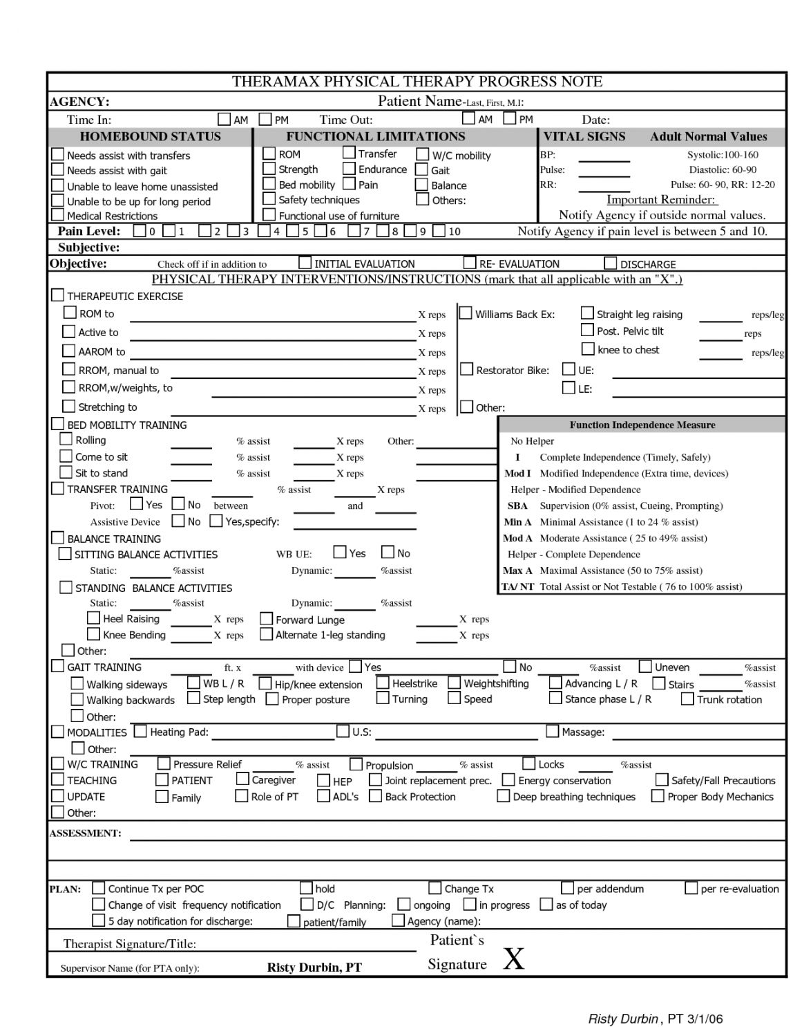

활동 날짜 | 2026-08-20
활동 내용 | 실험
참석 인원 | 5명

활동 사진 |  | 활동 인원 보고 |  |  |  |  |  |  |  |  | 영수증 첨부 |  |  |  |  |  | 경비 첨부
1차 (2026-08-20) 8월 활동 실험 |  | 출석 명단 |  |  |  |  |  |  |  |  | 활동결과 |  |  |  |  |  | 활동결과
 |  | 번호 | 이름 | Knox ID | 1차 (08-20) | 합 | 활동비 | 비고 | 활동비 합 | 25,000원 | 1차 (2026-08-20) 8월 활동 실험 |  |  |  | 행사 경비 신청 금액 합 | 50,000원 | 1차 (2026-08-20) 8월 활동 실험 |  |  |  | 행사 경비 지출 금액 합 | 250,000원
 |  | 1 | 관리자 | admin | ○ | 1 | 5,000원
 |  | 2 | 김나윤 | kim.nayoon | ○ | 1 | 5,000원
 |  | 3 | 박세은 | park.seeun | ○ | 1 | 5,000원
 |  | 4 | 백하린 | baek.harin | ○ | 1 | 5,000원
 |  | 5 | 서준혁 | seo.junhyuk | ○ | 1 | 5,000원

본인은 동호회 운영진 총무로서 상기 사실 이상없음을 확인하였습니다 |  | 총원 | 5명
 |  | 총 활동비 | 25,000원 |  |  |  |  |  |  |  | 날짜 | 구매 내용 | 가격 | 비고 |  |  | 날짜 | 구매 내용 | 가격 | 비고
 |  |  |  |  |  |  |  |  |  |  | 2026-08-25 | 실험 | 50,000원 | 비고 실험 |  |  | 2026-08-25 | 경비 실험 | 250,000원 | 경비
 |  |  |  |  |  |  |  |  |  |  | 합계 |  | 50,000원 |  |  |  | 합계 |  | 250,000원

(26-08 3주차 활동) 여름 휴가철 번개 모임
활동 계획서
 | 2026-08-Week3.jpg

활동 날짜 | 2026-08-20
활동 내용 | 휴가철을 맞아 가볍게 만나는 모임입니다. 참석 가능하신 분들은 참석 신청 부탁드립니다.
참석 인원 | 6명

활동 사진 |  | 활동 인원 보고 |  |  |  |  |  |  |  |  | 영수증 첨부 |  |  |  |  |  | 경비 첨부
1차 (2026-08-20) 여름 휴가철 번개 모임 |  | 출석 명단 |  |  |  |  |  |  |  |  | 활동결과 |  |  |  |  |  | 활동결과
 |  | 번호 | 이름 | Knox ID | 1차 (08-20) | 합 | 활동비 | 비고 | 활동비 합 | 30,000원 | 1차 (2026-08-20) 여름 휴가철 번개 모임 |  |  |  | 행사 경비 신청 금액 합 | 100,000원 | 1차 (2026-08-20) 여름 휴가철 번개 모임 |  |  |  | 행사 경비 지출 금액 합 | 500,000,000원
 |  | 1 | 관리자 | admin | ○ | 1 | 5,000원
 |  | 2 | 박세은 | park.seeun | ○ | 1 | 5,000원
 |  | 3 | 배지호 | bae.jiho | ○ | 1 | 5,000원
 |  | 4 | 오수현 | oh.suhyun | ○ | 1 | 5,000원
 |  | 5 | 유채원 | yoo.chaewon | ○ | 1 | 5,000원
 |  | 6 | 정도윤 | jung.doyoon | ○ | 1 | 5,000원
본인은 동호회 운영진 총무로서 상기 사실 이상없음을 확인하였습니다
 |  | 총원 | 6명 |  |  |  |  |  |  |  | 날짜 | 구매 내용 | 가격 | 비고 |  |  | 날짜 | 구매 내용 | 가격 | 비고
 |  | 총 활동비 | 30,000원 |  |  |  |  |  |  |  | 2026-08-22 | 두번째 실험 | 100,000원 | 글쎄 |  |  | 2026-08-02 | 이것도 | 500,000,000원 | 헉.. 이건???
 |  |  |  |  |  |  |  |  |  |  | 합계 |  | 100,000원 |  |  |  | 합계 |  | 500,000,000원

통장 현황
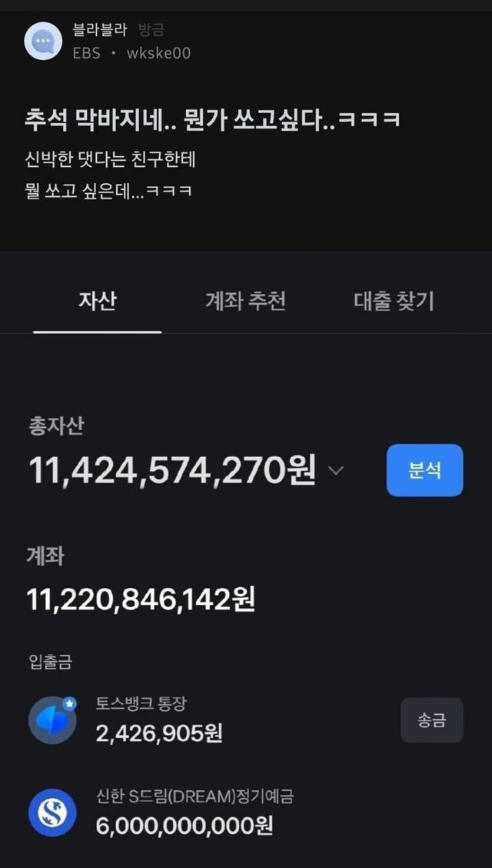
통장 현황
2차 (2026-08-20) 8월 활동 실험

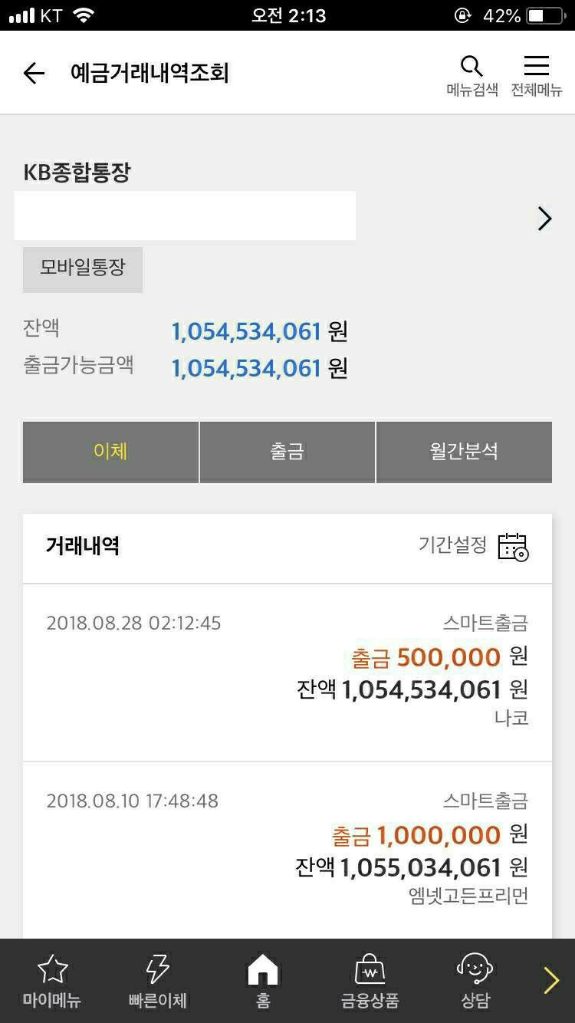

3차 (2026-08-20) 여름 휴가철 번개 모임

